Sheet1
[이미지 사이즈] 224 * 224 | Red == 1st (3 point)
 | Blue == 2nd (2 point)
 | Green == 3rd (1 point)
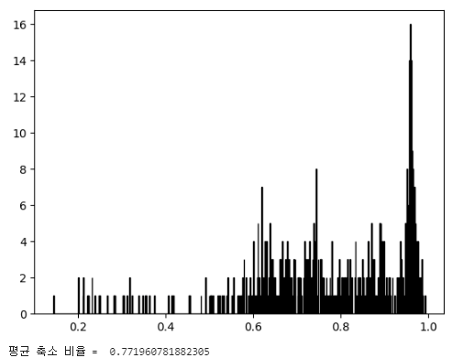
 | 데이터 치환 (Batch size = 64) | Original | Case 1 (1:1 비율 변환) | Case 2 (중앙점 평행 이동) | Case 3 (비율 고정, 최대 크기 변환) | Case 4 (데이터들의 최대 길이 대비 축소 비율의 평균값으로 크기 변환, 가로/세로 비율 고정)
 | Dice Score (test) 동일 테스트셋 10번 테스트 평균값 | 0.8695 | 0.8623 | 0.8443 | 0.8256 | 0.8559
 | Best Dice Score (train) | 0.0966 | 0.0876 | 0.0876 | 0.1075 | 0.1012
 | Best Dice Score (val) | 0.1231 | 0.1311 | 0.1462 | 0.16 | 0.1372
 | train lr std | 0.2151 | 0.1525 | 0.1801 | 0.1008 | 0.1226
 | val lr std | 0.2475 | 0.2 | 0.2045 | 0.1694 | 0.2

 | Grid Search Start (Dice Score (test))

 | [Single] 데이터 증강 (Batch size = 64) | Original + Case 1 | Original + Case 2 | Original + Case 3 | Original + Case 4
 | Dice Score (test) 동일 테스트셋 10번 테스트 평균값 | 0.8912 | 0.8997 | 0.8773 | 0.8912
 | Best Dice Score (train) | 0.0646 | 0.0547 | 0.0824 | 0.0793
 | Best Dice Score (val) | 0.1027 | 0.0972 | 0.1116 | 0.1073
 | train lr std | 0.1213 | 0.1405 | 0.0917 | 0.1169
 | val lr std | 0.1614 | 0.1817 | 0.1476 | 0.1893

 |  | 1st Performance | 2nd Performance
 |  | 9 Point | 7 Point | 2 Point
 | [Double] 복합 데이터 증강 (Batch size = 64) | Original + Case 1 + Case 2 | Original + Case 1 + Case 3 | Original + Case 1 + Case 4 | Original + Case 2 + Case 3 | Original + Case 2 + Case 4 | Original + Case 3 + Case 4
 | Dice Score (test) 동일 테스트셋 10번 테스트 평균값 | 0.9048 | 0.8906 | 0.9029 | 0.8924 | 0.8952 | 0.8877
 | Best Dice Score (train) | 0.0492 | 0.0704 | 0.0622 | 0.0729 | 0.0673 | 0.0581
 | Best Dice Score (val) | 0.094 | 0.0968 | 0.1007 | 0.1016 | 0.098 | 0.1076
 | train lr std | 0.1085 | 0.082 | 0.1131 | 0.1112 | 0.1102 | 0.0875
 | val lr std | 0.1237 | 0.1036 | 0.148 | 0.1862 | 0.2109 | 0.1443

 |  | 1 Point | 3 Point | 3 Point | 2 Point
 | [Triple] 복합 데이터 증강 (Batch size = 64) | Original + Case 1 + Case 2 + Case 3 | Original + Case 1 + Case 2 + Case 4 | Original + Case 1 + Case 3 + Case 4 | Original + Case 2 + Case 3 + Case 4
 | Dice Score (test) 동일 테스트셋 10번 테스트 평균값 | 0.9001 | 0.901 | 0.8965 | 0.894
 | Best Dice Score (train) | 0.064 | 0.0564 | 0.0539 | 0.0552
 | Best Dice Score (val) | 0.0994 | 0.0988 | 0.0992 | 0.0978
 | train lr std | 0.0983 | 0.0997 | 0.0745 | 0.0825
 | val lr std | 0.1178 | 0.1037 | 0.1394 | 0.2066

 |  | 3rd Performance
 |  | 4 Point
 | [Quad] 복합 데이터 증강 (Batch size = 64) | Original + Case 1 + Case 2 + Case 3 + Case 4
 | Dice Score (test) 동일 테스트셋 10번 테스트 평균값 | 0.8985
 | Best Dice Score (train) | 0.053
 | Best Dice Score (val) | 0.095
 | train lr std | 0.086
 | val lr std | 0.1787

 |  |  |  |  |  | 1st Performance | 3rd Performance | 2nd Performance
 |  |  |  | 2 Point | 2 Point | 12 Point | 4 Point | 9 Point
 | 모든 데이터 중앙 평행이동 (Batch size = 64) | Case 2 + Case 1 | Case 2 + Case 3 | Case 2 + Case 4 | Case 2 + Case 1 + Case 3 | Case 2 + Case 1 + Case 4 | Case 2 + Case 3 + Case 4 | Case 2 + Case 1 + Case 3 + Case 4
 | dice loss (test) 동일 테스트셋 10번 테스트 평균값 | 0.1115 | 0.1104 | 0.1047 | 0.1003 | 0.098 | 0.1139 | 0.0995
 | best dice loss (train) | 0.0614 | 0.0795 | 0.075 | 0.0673 | 0.0607 | 0.0578 | 0.0487
 | best dice loss (val) | 0.1021 | 0.1152 | 0.1062 | 0.1065 | 0.0988 | 0.1024 | 0.1039
 | train lr std | 0.138 | 0.1065 | 0.1145 | 0.0975 | 0.0947 | 0.1059 | 0.0799
 | val lr std | 0.1485 | 0.154 | 0.1456 | 0.1661 | 0.1339 | 0.1657 | 0.1525

